造影MRI検査予約票
 | 韮崎市立病院 造影MRI検査予約表
 | 氏 名 ： | 0 | さま
 | 検査内容 ： | 造影MRI検査
 | 予約時刻 ： | 0 |  | です。
 | 担当診療科 ： | 0
 | 血清クレアチニン値 | 0.00 | mg/dl
 | eGFR | #DIV/0! | ml/min/1.73m2
 | (eGFRが30ml/min/1.73m²未満や腎不全の方は造影実施できません。この式は、18歳以上のみ計算可、小児不可。）

 |  | 紹介元医療機関 ： | 0
 |  |  | 0
 |  |  | 0
 |  |  | 0

 |  | 検査実施医療機関： | 韮崎市立病院 韮崎市本町3-5-3 ☎：0551-22-1221(代)放射線科内線(111) FAX：0551-22-9731

検査にあたって
・予約の６０分前までに病院受付まで、この用紙と紹介医からの文書を持って受診してください。
・但し、※血清クレアチニン値が測定されてない場合(空白の場合）は、予約時刻の2時間前に
病院受付を受診してください。採血検査があります。
・不明な点がありましたら、韮崎市立病院放射線科にお問い合わせください。
内容によっては、紹介元医療機関にお問い合わせが必要になる場合があります。
・検査当日は、①予約表(この用紙） ②健康保険証 ③造影MRI検査読影依頼書 (診療情報提供書）
④造影MRI検査説明・問診・同意書をご持参ください。
また、やむを得ない事情により検査開始の時間が変わることがありますがご了承ください。
・お薬手帳をお持ちの方はご持参ください。
・検査に対するご理解をいただいて検査をします。
 | 検査についてご理解のうえ、同意書のご署名をお願いします。

検査を受けることができない方
①体内の電子機器部品は絶対禁忌！
 | ペースメーカー埋め込み、人工内耳、脳室シャント、体内自動除細動器、
 | 骨成長刺激装置、神経刺激装置、注入ポンプ
②体内金属・金属装置
 | 磁力で付着する義眼、眼部のインプラント・材料で強磁性体を使用しているもの
 | 強磁性体性ボンベ、体外固定具：(酸素ボンベ、針金が入ったシーネ、強磁性体入りの砂嚢、
 | 人工肛門パウチなどの磁性体クリップ）
③眼科内金属遺物
④冠状動脈等に磁性体のステント挿入後２ヵ月未満の方、大動脈フィルタ
⑤妊娠している方・或いは可能性がある方は、検査を受けることが出来ません。

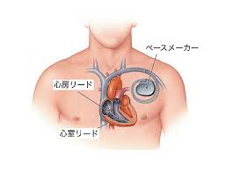
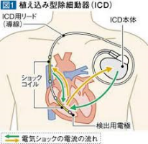
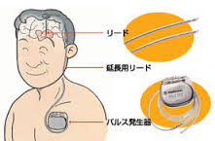

注意が必要な方

① 人工耳小骨、動脈瘤クリップ、コイル、ステント、シャント、他金属類が体内にあり
② 刺青は変色や火傷の可能性があります。
③ アートメイク (眉毛・ マスカラ・アイライン・ 唇・ラメ) 火傷の可能性あり。化粧なしが良い。
上記①②③の方は、かかりつけ医・ 検査担当者に必ずお知らせください。
④ 歯の治療後で、金冠・充填剤のある方はそのままで検査します。

検査当日
① 造影検査予定されている方は検査4時間前までに食事をすませ、以後は水分だけにしてください。
② 水分は、カロリーの無い物（水、お茶等）を摂取してください。

来院してから
検査室に持ち込めない物(下記の物) を外して検査衣に着替えます。
① 使えなくなってしまう物: 腕時計・磁気カード(キャッシュカード・定期券など)・補聴器・電子機器
② 検査・MRI装置に支障をきたす物：金属の付いた肌着・アクセサリー・ヘアーピン・入れ歯・
使い捨てカイロ・湿布・エレキバン
③ 火傷の原因になる：貼付薬・化粧品・コンタクトレンズ(ケースを必ず持参してください)
尚これらの製品の種類により問題無い物もあります。

例）
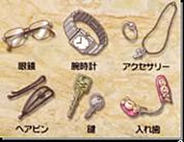

検査が終わってから
① 造影剤の注射を受けられた方は、 念のため注射後から30分は病院内にお留まりください。
② 何か変わったことがございましたら、放射線科までお越しください。
③ 帰宅後何かございましたら、当院までご連絡ください。
④ 造影剤の注射を受けられた方は、水分を普段より多めにお飲みください(造影剤排泄のため) 。

 |  | 参考: | http://遠隔画像診断.jp/archives/9003
 |  |  | 都立神経病院MRI安全管理ガイドライン

 | ※安全に検査を実施するため、小児の患者様には鎮静剤を使用させていただく場合があります。

